UI
Hà Thị Mai - Tiểu luận - Viết testcase cho chức năng tìm kiếm vé máy bay

 | UI Tìm kiếm vé máy bay

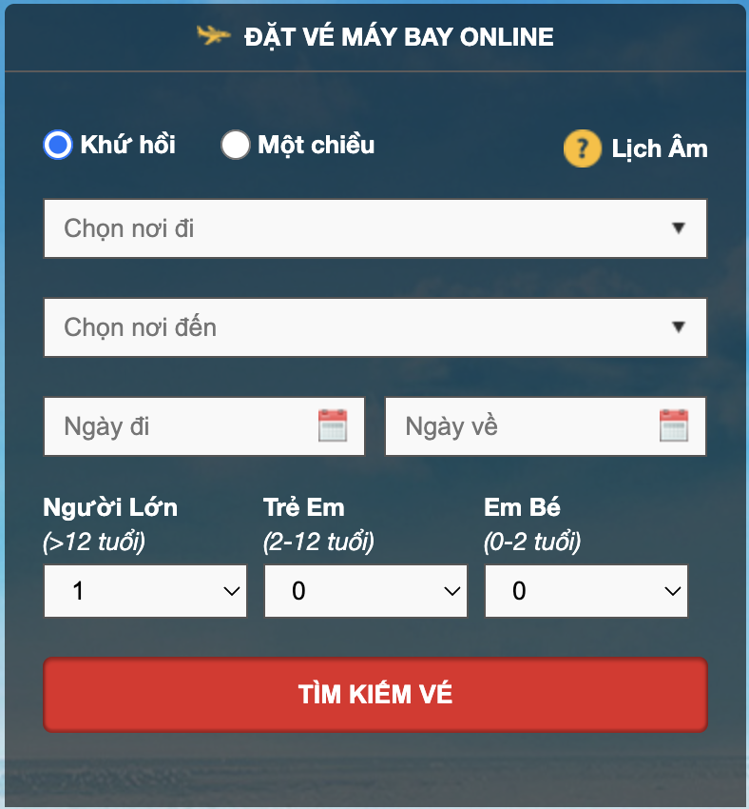

Tên Yêu cầu (Feature) | Mô tả chi tiết (Description) | Điều kiện Tiên quyết (Pre-conditions) | Điều kiện Hậu quả (Post-conditions) | Default | Default Value | Place-holder | Kiểu | Cho phép nhập dữ liệu | Note
Lựa chọn loại chuyến bay | Hệ thống cho phép người dùng lựa chọn "Khứ hồi" | Người dùng truy cập trang tìm kiếm vé. | Tùy chọn loại chuyến bay được chọn, giao diện hiển thị phù hợp. | X | "Khứ hồi" |  | Radio Button |  | Đang được chọn
 | Hệ thống cho phép người dùng lựa chọn "Một chiều" | Người dùng truy cập trang tìm kiếm vé. | Tùy chọn loại chuyến bay được chọn, giao diện hiển thị phù hợp. Chức năng " Ngày về" bị vô hiệu hoá. |  |  |  | Radio Button
Chọn nơi đi | Người dùng có thể nhập hoặc chọn điểm khởi hành từ danh sách gợi ý (Nhập ít nhất 1 ký tự và tối đa 255 ký tự) | Người dùng truy cập trang tìm kiếm vé. | Nơi đi được lưu trữ. * |  |  | Chọn nơi đi | Drop Down | Có | Yêu cầu gợi ý sân bay/thành phố khi gõ.
Chọn nơi đến | Người dùng có thể nhập hoặc chọn điểm đến từ danh sách gợi ý (Nhập ít nhất 1 ký tự và tối đa 255 ký tự) | Người dùng truy cập trang tìm kiếm vé. | Nơi đến được lưu trữ. * (Không cho phép trùng với điểm đi) |  |  | Chọn nơi đến | Drop Down | Có | Yêu cầu gợi ý sân bay/thành phố khi gõ.
Chọn ngày đi | Người dùng có thể chọn ngày khởi hành bằng cách sử dụng công cụ chọn ngày | Người dùng truy cập trang tìm kiếm vé. | Ngày đi được lưu trữ. (Tối thiểu: ngày tìm kiếm - ngày hiện tại Tối đa: 1 năm kể từ ngày hiện tại) | X | Hiển thị ngày/tháng/năm hiện tại và tiếp theo | Ngày đi | Date Picker | Không | Phải là ngày trong tương lai hoặc hiện tại.
Chọn ngày về | Người dùng có thể chọn ngày về bằng cách sử dụng công cụ chọn ngày. | Loại chuyến bay là "Khứ hồi". Người dùng truy cập trang tìm kiếm vé. | Ngày về được lưu trữ. (Tối thiểu: ngày tìm kiếm - ngày hiện tại Tối đa: 1 năm kể từ ngày hiện tại) | X | Hiển thị ngày/tháng/năm hiện tại và tiếp theo | Ngày đến | Date Picker | Không | Phải là ngày sau ngày đi. Chỉ hiển thị khi chọn "Khứ hồi".
Chọn số lượng người lớn | Người dùng có thể chọn số lượng hành khách "Người Lớn" (trên 12 tuổi) bằng cách sử dụng dropdown. | Người dùng truy cập trang tìm kiếm vé. | Số lượng người lớn được chọn (tối thiểu là 1 và tối đa là 30) | X | 1 |  | Drop Down | Không
Chọn số lượng trẻ em | Người dùng có thể chọn số lượng hành khách "Trẻ Em" (2-12 tuổi) bằng cách sử dụng dropdown. | Người dùng truy cập trang tìm kiếm vé. | Số lượng trẻ em được chọn (tối thiểu là 0 và tối đa là 9) | X | 0 |  | Drop Down | Không
Chọn số lượng em bé | Người dùng có thể chọn số lượng hành khách "Em Bé" (0-2 tuổi) bằng cách sử dụng dropdown. | Người dùng truy cập trang tìm kiếm vé. | Số lượng em bé được chọn (tối thiểu là 0 và tối đa là 10) | X | 0 |  | Drop Down | Không
Nút "Tìm kiếm vé" | Khi nhấn nút, hệ thống sẽ thực hiện tìm kiếm vé dựa trên các thông tin đã nhập. | Tất cả các trường bắt buộc đã được điền hợp lệ. | Hiển thị kết quả tìm kiếm (hoặc thông báo lỗi nếu không tìm thấy/lỗi). |  |  |  |  |  | Nút phải được kích hoạt khi các thông tin cần thiết được điền.
Lịch Âm (icon '?' màu vàng) | Người dùng có thể click vào "Lịch Âm". | Người dùng truy cập trang tìm kiếm vé. | Hiển thị Ngày/ Tháng/ Năm theo lịch âm |  |  |  |  |  | Cần làm rõ yêu cầu chức năng của "Lịch Âm". Có thể là chuyển đổi lịch, hoặc hiển thị ngày âm lịch cho việc chọn ngày.
Xử lý lỗi | Hệ thống phải hiển thị thông báo lỗi rõ ràng nếu có bất kỳ thông tin nào không hợp lệ (ví dụ: ngày về trước ngày đi, không điền nơi đi/đến). | Người dùng nhập thông tin không hợp lệ và nhấn "Tìm kiếm vé". | Thông báo lỗi hiển thị cho người dùng. |  |  |  |  |  | Thông báo lỗi nên thân thiện và chỉ rõ vấn đề.

* Data hiển thị của trường dữ liệu (load data)
"Chọn nơi đi"/ "Chọn nơi đến" |  | Số lượng
1 | Hồ Chí Minh (SGN) | Người lớn | từ 1 -> 30 (1, 2, 3, 4, 5, ..., 28, 29, 30)
2 | Hà Nội (HAN) | Trẻ em | từ 0 -> 9 (0, 1, 2, 3, 4, 5, 6, 7, 8, 9)
3 | Đà Nẵng (DAD) | Em bé | từ 0 -> 10 (0, 1, 2, 3, 4, 5, 6, 7, 8, 9, 10)
4 | Nha Trang (CXR) | Ngày đi/Ngày về (enable)
5 | Hải Phòng (HPH) | Tối thiểu | Ngày hiện tại (VD: 01/06/2025)
6 | Phú Quốc (PQC) | Tối đa | 1 năm kể từ ngày hiện tại (01/06/2026)
7 | Đà Lạt (DLI)
8 | Cần Thơ (VCA)
9 | Quy Nhơn (UIH)
10 | Thanh Hóa (THD)
11 | Vinh (VII)
12 | Huế (HUI)
13 | Điện Biên (DIN)
14 | Vân Đồn (VDO)
15 | Ban Mê Thuột (BMV)
16 | Pleiku (PXU)
17 | Tuy Hòa (TBB)
18 | Côn Đảo (VCS)
19 | Rạch Giá (VKG)
20 | Đồng Hới (VDH)
21 | Tam Kỳ (VCL)
22 | Cà Mau (CAH)

